상품제안서
나오 스마트폰 태블릿 멀티거치대 NAO-5030 | 상품코드: F00646

 |  |  |  |  |  |  | 02-412-0044 | www.easy1.co.kr
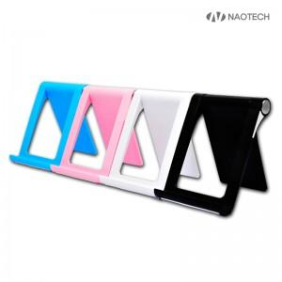 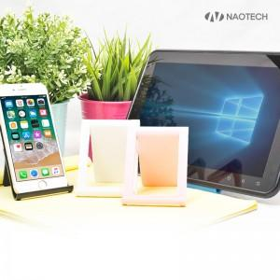 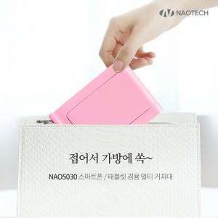

【상세/제작정보】 | 다양한 각도 조절이 가능한 슬림하고 휴대성이 좋은 거치대

【인쇄/포장옵션】 | 레이저 / 포장지포장

【공급단가】 | 수량 | 100~ | 300~ | 500~ | 1,000~ | 3,000~
*VAT별도 | 단가 | 2,920원 | 2,820원 | 2,710원 | 2,610원 | 2,500원

【상품 URL】 | https://dev.easy1.co.kr:443/src/goods_detail.php?gdno=646

